Specsheet
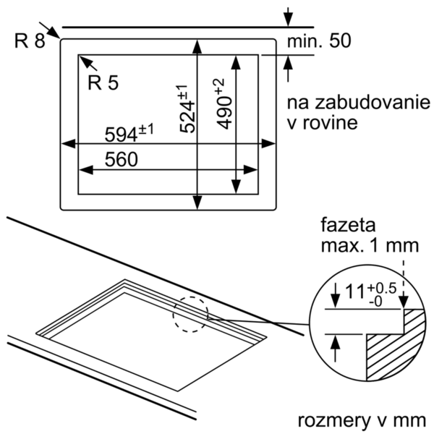
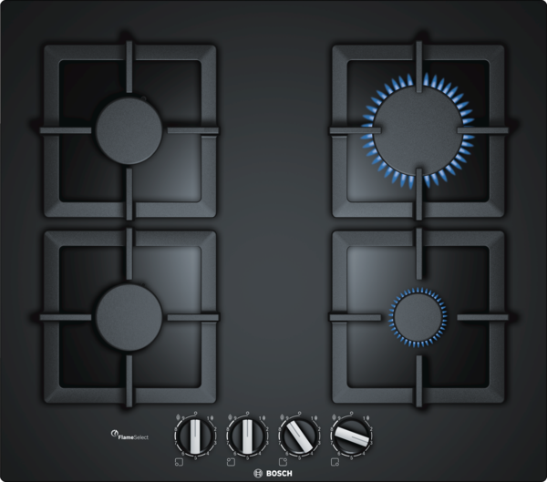
 | PPP6A6B20 | Vlastnosti:
 | 60 cm, plynová varná deska s ovládáním, tvrzené sklo, černá | Označení produktové řady: Plynová deska s ovládáním Konstrukce: Vestavný Zdroj el.energie: Plynový Počet varných zón, které mohou být použity současně: 4 Rozmery niky (mm): 45 x 560-562 x 480-492 Šírka (mm): 590 Rozměry spotřebiče (mm): 45 x 590 x 520 Rozměry zabaleného spotřebice (mm): 138 x 650 x 585 Hmotnost netto (kg): 16,0 Hmotnost brutto (kg): 17,0 Ukazatel zbytkového tepla: Žádná Umístění ovládacího panelu: Vpředu Základní materiál povrchu: Tvrzené sklo Materiál povrchu: Černá Barva rámu: Černá Aprobační certifikáty: CE Délka přívodního kabelu (cm): 100 Druh podložek pod hrnce: Litina

 | Design • tvrzené sklo černá • možnosti vestavby: plošné zapuštění nebo mírně nadsazené Komfort • FlameSelect: přesné nastavení 9 stupňů výkonu • integrované zapalování v ovládacím knoflíku • litina s mosaznými nožičkami, dělitelné Výkon a rozměry varných zón • 4 plynové hořáky • 1 silný hořák, 2 normální, 1 úsporný • vzadu vlevo: normální hořák až 1.75 kW (v závislosti na typu plynu) • vzadu vpravo: silný hořák až 3 kW (v závislosti na typu plynu) • vpředu vlevo: normální hořák 1.75 kW • vpředu vpravo: úsporný hořák až 1 kW (v závislosti na typu plynu) Bezpečnost • termoelektrická pojistka zhasnutí plamene • přednastaveno na zemní plyn (20 mbar) Rozměry a technické informace • rozměry spotřebiče (V x Š x H): 45 mm x 590 mm x 520 mm • rozměry pro instalaci: (V x Š x H) 45 mm x 560 mm x 480 mm • připojovací kabel 100 cm Příslušenství • trysky na propan-butan (28-30/37mbar) součástí dodávky Zvláštní příslušenství HEZ298105 : podložka pro mírné vaření HEZ298114 : Podložka pod hrnce

 |  | Vlastnosti spotřeby a připojení:
 |  | Příkon (W): 1 Příkon při připojení na plyn (W): 7500 Jištění (A): 3 Napětí (V): 220-240 Frekvence (Hz): 60; 50 Universal Product Code: Barva spotřebiče: Černá Zdroj el.energie: Plynový Druh plynu: Nat gas H/E/(L) 20 (25) mbar Alternativní druh plynu: Propan-but. G30,3128-30/37mb Aprobační certifikáty: CE Typ zástrčky: Bez zástrčky Počet varných zón, které mohou být použity současně: 4 Délka přívodního kabelu (cm): 100 Rozmery niky (mm): 45 x 560-562 x 480-492 Rozměry spotřebiče (mm): 45 x 590 x 520 Rozměry zabaleného spotřebice (mm): 138 x 650 x 585

EAN:4242002914848

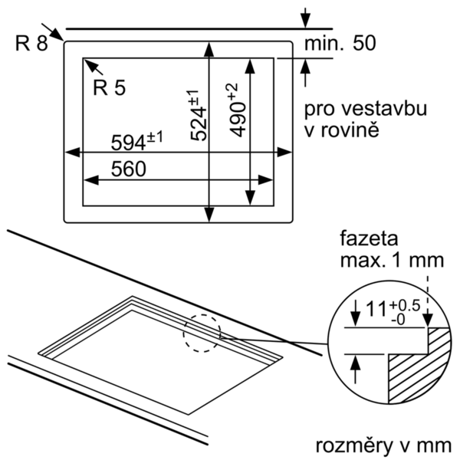

 | PPP6A6B20 | Vlastnosti:
 | 60 cm, plynový varný panel s ovládaním, tvrdené sklo, čierna | označenie produktového radu: plynová doska s ovládaním konštrukcia: zabudovateľný zdroj el. energie: plynový počet varných zón, ktoré možno použiť súčasne: 4 rozmery niky (mm): 45 x 560-562 x 480-492 šírka (mm): 590 rozmery spotrebiča (mm): 45 x 590 x 520 rozmery zabaleného spotrebiča (mm): 138 x 650 x 585 Hmotnosť netto (kg): 16,0 hmotnosť brutto (kg): 17,0 ukazovateľ zvyšného tepla: žiadny umiestnenie ovládacieho panelu: vpredu základný materiál povrchu: tvrdené sklo materiál povrchu: čierna farba rámu: čierna aprobačné certifikáty: CE dĺžka prívodného kábla (cm): 100 uzavreté horáky: Nie druh podložiek pod hrnce: liatinová

 | Design • tvrdené sklo, čierna • pre zapustenú alebo mierne zdvihnutú inštaláciu Komfort • FlameSelect • integrované zapaľovanie v ovládacom gombíku • samostatné liatinové rošty Výkon a rozmery varných zón • 4 plynové horáky • 1x výkonný horák, 2x normálny horák, 1x úsporný korák • vzadu vľavo: normálny horák až 1.75 kW (v závislosti na typu plynu) • vzadu vpravo: silný horák až 3 kW (v závislosti na typu plynu) • vpredu vľavo: normálny horák až 1.75 kW (v závislosti na typu plynu) • vpredu vpravo:úsporný horák až 1 kW (v závislosti na typu plynu) Ekológia a bezpečnosť • termoelektrická poistka zhasnutia plameňa • prednastavené na zemný plyn (20 mbar) Rozmery • rozmery spotrebica (V x Š x H): 45 x 590 x 520 mm • rozmery pre inštaláciu: (V x Š x H) 45 mm x 560 mm x 480 mm • pripojovací kábel 1 m Príslušenstvo • trysky na propan-butan (28-30/37mbar) súčasť dodávky Zvláštne príslušenstvo HEZ298105 : podložka pre mierne varenie HEZ298114 : Podložka pod hrnce

 |  | Vlastnosti spotřeby a připojení:
 |  | príkon (W): 1 príkon pri pripojení na plyn (W): 7500 istenie (A): 3 napätie (V): 220-240 frekvencia (Hz): 60; 50 farba spotrebiča: čierna zdroj el. energie: plynový druh plynu: Nat gas H/E/(L) 20 (25) mbar alternatívny druh plynu: propán-but. G30,3128-30/37mb aprobačné certifikáty: CE typ zástrčky: bez zástrčky počet varných zón, ktoré možno použiť súčasne: 4 Dĺžka prívodného kábla (cm): 100 rozmery niky (mm): 45 x 560-562 x 480-492 rozmery spotrebiča (mm): 45 x 590 x 520 rozmery zabaleného spotrebiča (mm): 138 x 650 x 585

EAN:4242002914848
05-01-2018

